生活一区
生活一区家具尺寸统计表
序号 | 类型 | 楼栋 | 规格 | 尺寸图片
1 | 衣柜 | 双人间 | 长0.8m*高2m*深0.6mm | 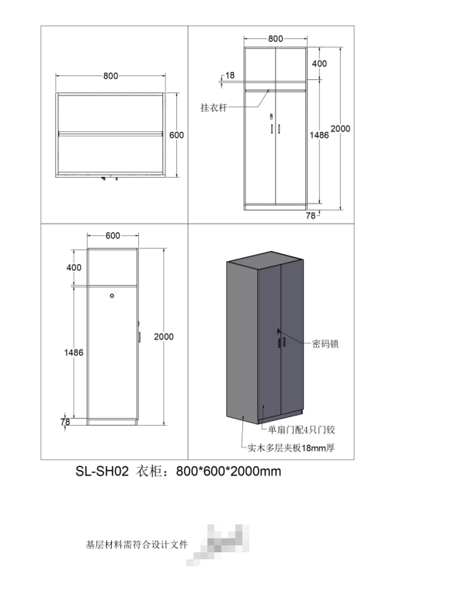
2
3 | 书桌 | 双人间 | 宽1m*长0.6m*高1.65m | 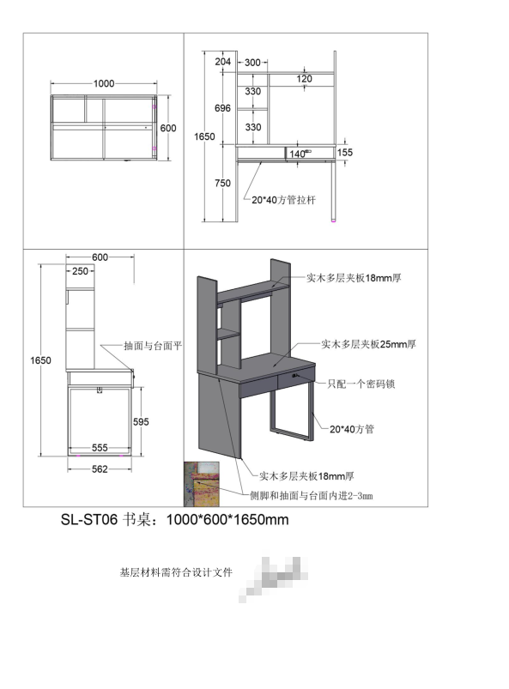
4
5 | 床 | 高架床 （上床下桌） | 长2.08m*宽0.97m*高2.7米 | 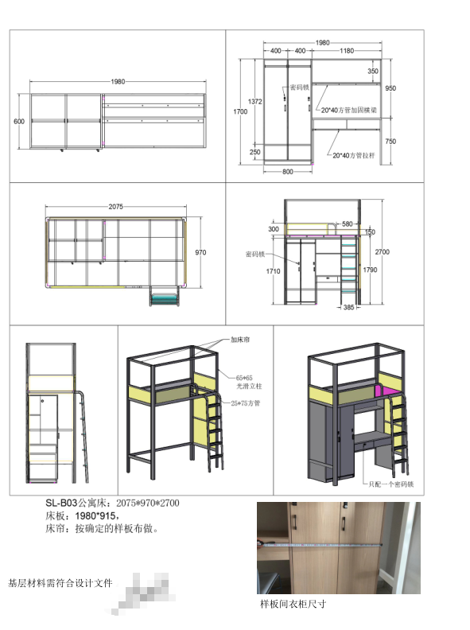
6 |  | 上下铺 （上下床） | 长2.75m*宽0.97m*高2.7米 | 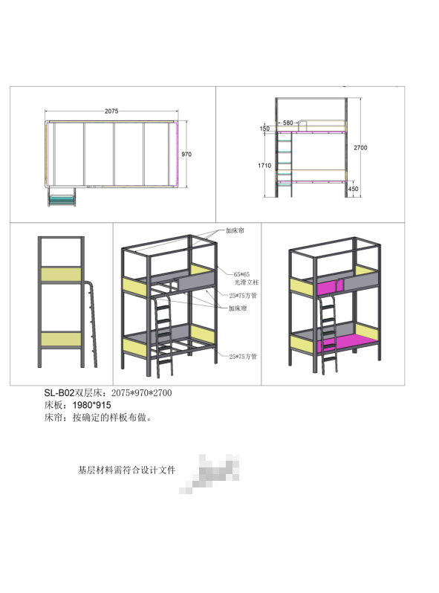
7 | 床垫 | 双人间 | 长2m*宽1m*厚100mm米
8

生活二区
生活二区家具尺寸统计表
序号 | 类型 | 楼栋 | 规格 | 尺寸图片
1 | 衣柜 | 1号楼 | 宽1.1m*长0.6m*高2m | 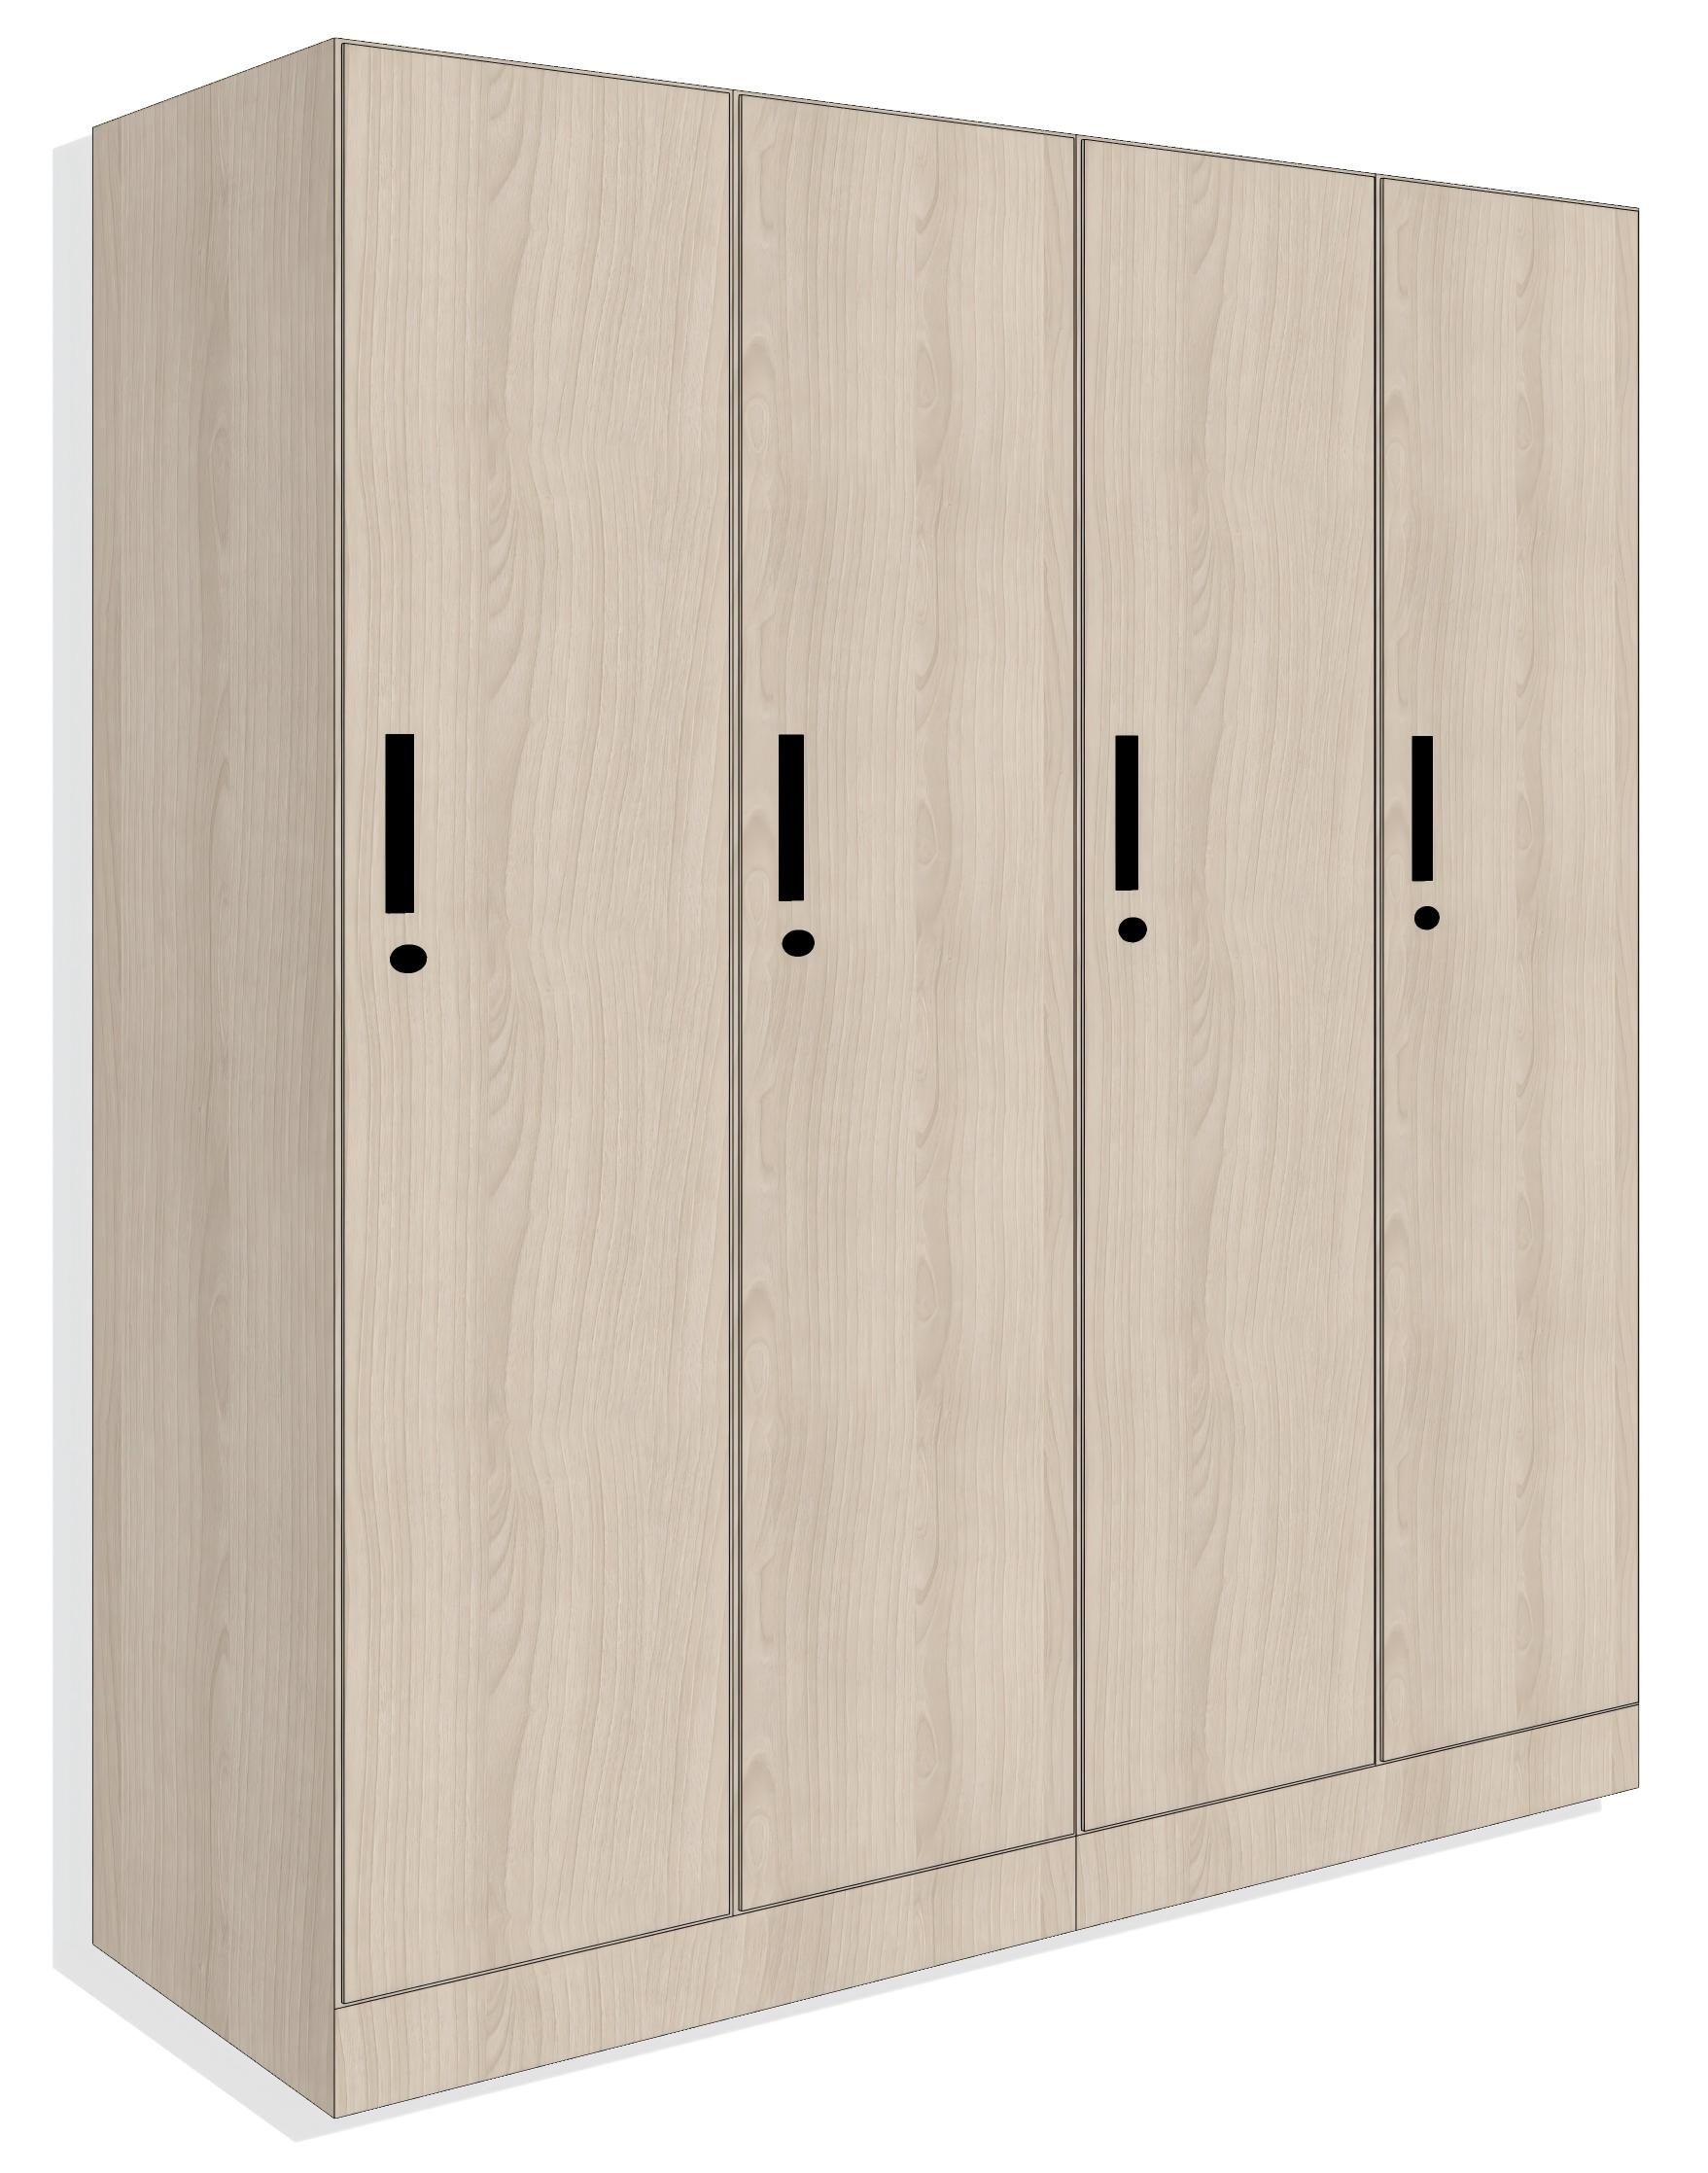
2
3
4 | 书桌 | 1号楼 | 宽0.8m*长0.55m*高0.75m | 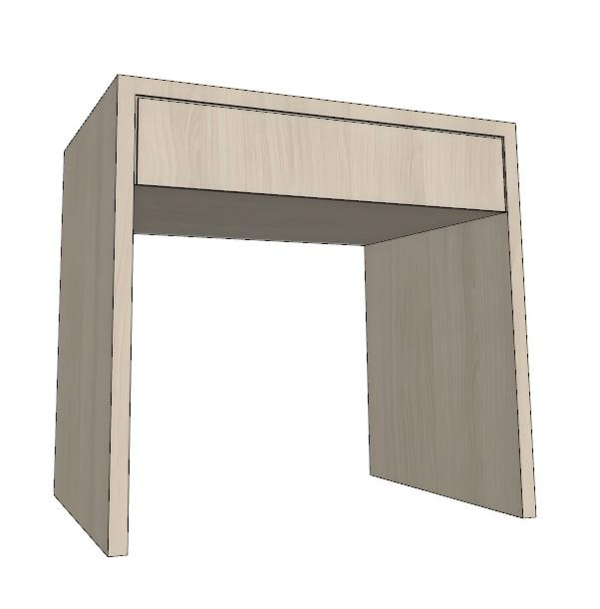
5
6
7 | 床 | 1号楼 | 长2.1m*宽1.01m*高0.9 | 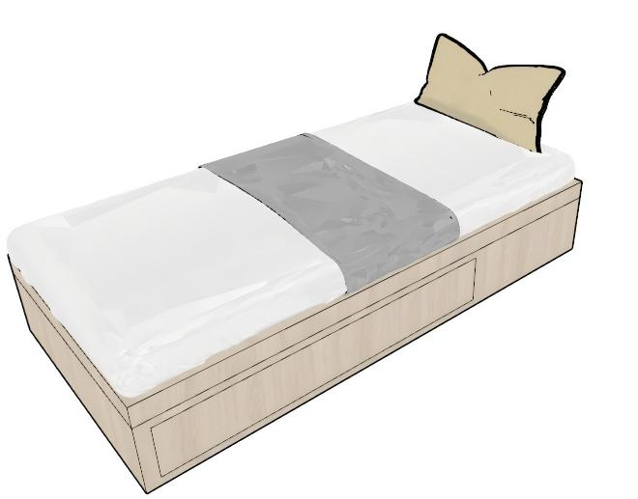
8
9
10 | 床垫 | 1号楼 | 长2.1m*宽1.01m*厚50mm
11
12

